상품제안서
송월 2026 새해 붉은 말 핸들패키지 3매 세트 | 상품코드: S44555

 |  |  |  |  |  |  | 02-713-8555 | www.synergygift.co.kr
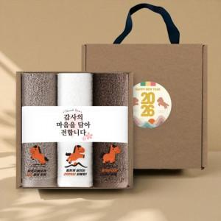

【상세/제작정보】 | <p><span style="font-size: 18.6667px;">※ 기본자수 글자 20자 이내 기준입니다.(난이도, 글자수, 크기에 따라 비용 추가될 수 있습니다)</span>​</p>

【인쇄/포장옵션】 | 실크, 자수 / 포장불가능

【공급단가】 | 수량 | 50~ | 100~ | 300~ | 1,000~ | 3,000~
*VAT별도 | 단가 | 16,080원 | 15,210원 | 14,470원 | 14,100원 | 13,850원

【상품 URL】 | https://www.synergygift.co.kr:443/src/goods_detail.php?gdno=44555

